weibo
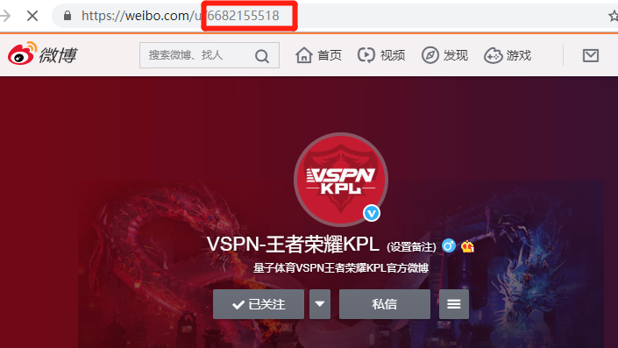
序号 | 【填写此处】用户ID | 备注：账号链接 | 备注：微博账号名称 | 使用说明：
1 | 6682155518
 | 6074356560

nga
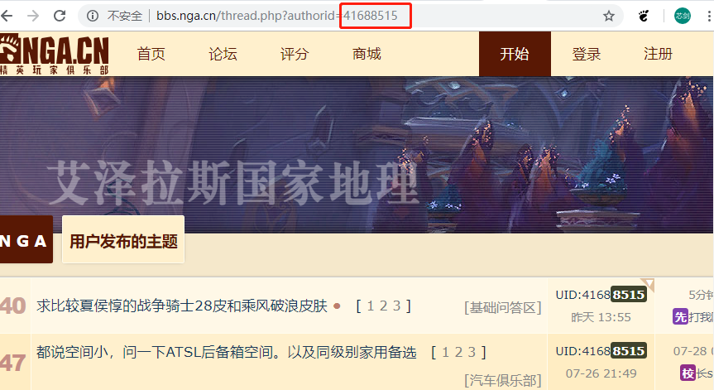
序号 | 【填写此处】用户ID | 备注：用户链接 | 备注：用户昵称 | 使用说明：
1 | 41688515

wanjia
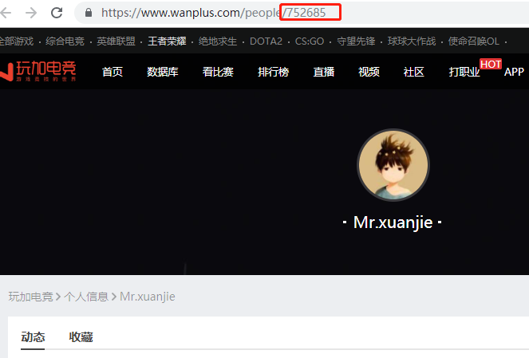
序号 | 【填写此处】个人id | 使用方法：
 | 752685

tieba
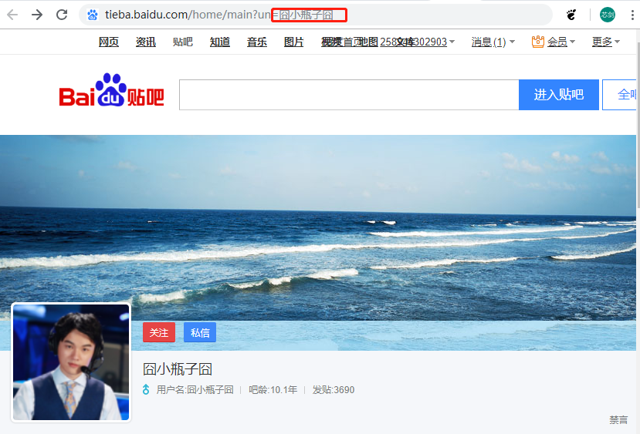
序号 | 【填写此处】个人id | 使用方法：
 | VSPN_KPL联赛

kuaishou
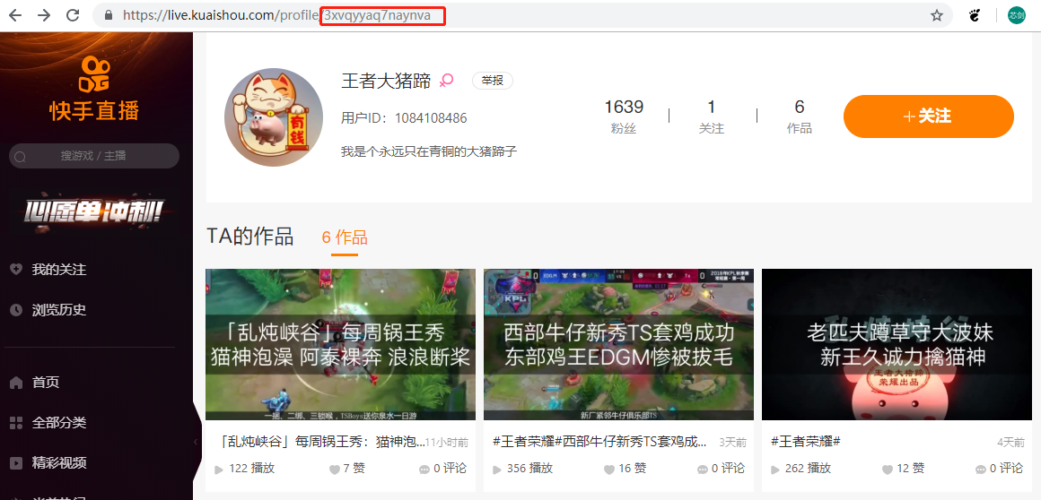
序号 | 【填写此处】个人空间链接后缀 | 使用方法：
 | 3xvqyyaq7naynva

toutiao
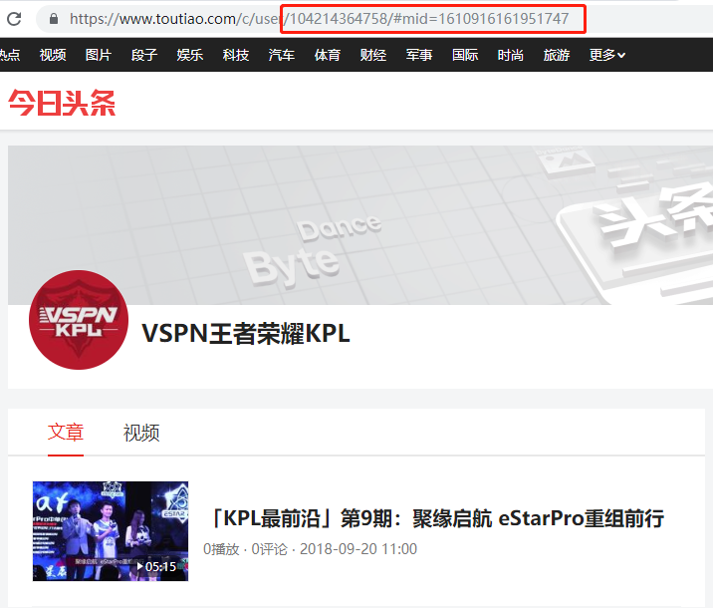
序号 | 【填写此处】链接后缀 | 使用说明
 | 104214364758/#mid=1610916161951747
 | 104204887690/#mid=1610834732822536

